1. CUTTING DOCKET
 |  |  |  |  |  |  |  |  |  |  |  | Mã số: |  | MER.QT-1.BM.4
 |  |  |  |  |  |  |  |  |  |  |  | Lần ban hành: |  | 01
 |  |  |  |  |  |  |  |  |  |  |  | Số trang |  | 03/03
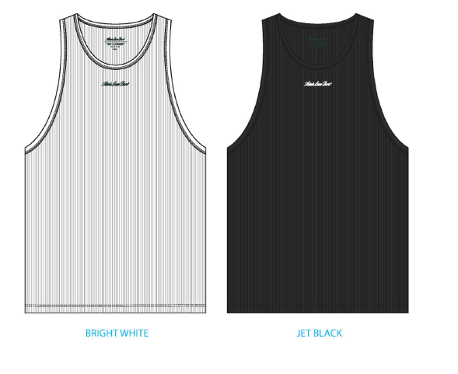
 | THÚY /TUYỀN - 444
 | CUTTING DOCKET |  |  |  |  | TÁC NGHIỆP SẢN XUẤT: THAM KHẢO CÁCH MAY THEO ÁO MẪU PPS MÃ SS25CT027 CHUYỂN CÙNG TÁC NGHIỆP + COMMENT ĐÍNH KÈM
 | JOB NUMBER: |  | A15 SS25 G2735
 | STYLE NUMBER: |  | SS25CT027
 | STYLE NAME : |  | Script Logo Tank Top
 | SEASON: |  | SS25
 | TÊN HÀNG: |  | TANKTOP |  |  |  |  |  | DROP: |  | MAINLINE
 | NGÀY CẤP: |  | 18-Nov-24 |  |  |  |  |  | VẢI CHÍNH: |  | TT - RIB300_RIB 2X2 100% COTTON
 | NGÀY GIAO HÀNG: |  | 28-Nov-24 |  |  |  |  |  | THÀNH PHẦN VẢI: |  | 100% COTTON
 |  |  |  |  |  |  |  |  | KHỔ VẢI: |  | 120
 | Xí nghiệp: |  | UN-AVAILABLE |  |  |  |  |  | KHÁCH HÀNG: |  | ALD
 | XUẤT NGÀY

 |  | SKU | COLOR | SIZE: | XS | S | M | L | XL | XXL |  |  |  |  | TOTAL
 | ORDER CUT |  | BRIGHT WHITE |  | 107 | 284 | 726 | 789 | 449 | 145 |  |  |  |  | 2,500
 | EXTRA (+/-) |  | BRIGHT WHITE |  | 6 | 17 | 44 | 47 | 27 | 9 |  |  |  |  | 150
 | PAUL'S SAMPLE |  | BRIGHT WHITE |  | 1 | 2 | 2 | 1 | 1 | 1 |  |  |  |  | 8
 | TOP/SMS |  | BRIGHT WHITE |  |  |  | 2 |  |  |  |  |  |  |  | 2
 | TOTAL : |  | BRIGHT WHITE |  | 114 | 303 | 774 | 837 | 477 | 155 |  |  |  |  | 2660

 |  | SKU | COLOR | SIZE: | XS | S | M | L | XL | XXL |  |  |  |  | TOTAL
 | ORDER CUT |  | JET BLACK |  | 86 | 228 | 582 | 631 | 358 | 115 |  |  |  |  | 2,000
 | EXTRA (+/-) |  | JET BLACK |  | 5 | 14 | 35 | 38 | 21 | 7 |  |  |  |  | 120
 | PAUL'S SAMPLE |  | JET BLACK |  | 1 | 2 | 2 | 1 | 1 | 1 |  |  |  |  | 8
 | TOP/SMS |  | JET BLACK |  |  |  | 2 |  |  |  |  |  |  |  | 2
 | TOTAL : |  | JET BLACK |  | 92 | 244 | 621 | 670 | 380 | 123 |  |  |  |  | 2130

 | GRAND TOTAL: |  |  |  | 206 | 547 | 1395 | 1507 | 857 | 278 |  |  |  |  | 4790

 | PHẦN A : VẢI
VẢI |  |  | VỊ TRÍ | MÀU | ĐVT | SỐ LƯỢNG ĐƠN HÀNG | ĐỊNH MỨC | SỐ LƯỢNG THEO ĐỊNH MỨC (NET) | LỖI VẢI (DEFECT) + ĐẦU KHÚC | SỐ LƯỢNG CẦN CẤP CHO TEST INHOUSE | SỐ LƯỢNG CẦN CẤP CHO TEST OUTSOURCE | SỐ LƯỢNG CẦN CẤP CHO TỔ CẮT (GROSS) | GHI CHÚ / CODE VẢI
BRIGHT WHITE
1 | TT - RIB300_RIB 2X2 100% COTTON |  | VẢI CHÍNH + VIỀN ÁO | BRIGHT WHITE | M | 2660 | 0.63 | 1675.8 | 123.00 |  | 2 | 1801 | ALSS25P0731001T00K LÓT 708/9 , ÁNH A, CẤP TRIỆT TIÊU : 1254M LÓT 707/9, ÁNH A, CẤP 547M |  |  | 1254 | 547
JET BLACK
1 | TT - RIB300_RIB 2X2 100% COTTON |  | VẢI CHÍNH + VIỀN ÁO | JET BLACK | M | 2130 | 0.63 | 1341.9 | 86.00 |  | 2 | 1435 | ALSS25P0731002T00K, LOT 408/9, ÁNH A, CẤP TRIỆT TIÊU 40M LOT 408/9, ÁNH A, CẤP TRIỆT TIÊU 810M LOT 409/9, ÁNH B, CẤP TRIÊT TIÊU 592M VẢI SỢI TẠP RẢI RÁC, BỤI MẶT VẢI |  |  | 850 | 585
 | PHẦN B : PHỤ LIỆU
PHỤ LIỆU |  |  |  |  | MÀU PHỤ LIỆU | CODE MÀU | MÀU VẢI |  | ĐVT | SỐ LƯỢNG ĐH | ĐỊNH MỨC | SỐ LƯỢNG THEO ĐM | HAO HỤT | SỐ LƯỢNG CẤP | GHI CHÚ
1 | CHỈ 40/2 MAY CHÍNH + VẮT SỔ |  |  |  | BRIGHT WHITE | 1500 | BRIGHT WHITE |  | CUỘN | 2660 | 0.03 | 79.8 |  | 80 | A15-0761
1 | CHỈ 40/2 MAY CHÍNH + VẮT SỔ |  |  |  | JET BLACK | K1500 | JET BLACK |  | CUỘN | 2130 | 0.03 | 63.9 |  | 64 | A15-0761
1 | CHỈ 40/2 MAY NHÃN |  |  |  | NATURAL | BE8064 | BRIGHT WHITE |  | CUỘN | 2660 | 0.01 | 26.6 |  | 27 | A15-0761
1 | CHỈ 40/2 MAY NHÃN |  |  |  | NATURAL | BE8064 | JET BLACK |  | CUỘN | 2130 | 0.01 | 21.3 |  | 22 | A15-0761
2 | NHÃN THÀNH PHẦN 100% COTTON ALD-COO-688 |  |  |  | WHITE |  | BRIGHT WHITE |  | PCS | 2660 | 1.00 | 2660 |  | 2660 | A15-0745
2 | NHÃN THÀNH PHẦN 100% COTTON ALD-COO-688 |  |  |  | WHITE |  | JET BLACK |  | PCS | 2130 | 1.00 | 2130 |  | 2130 | A15-0745
3 | NHÃN CHÍNH ALD WOVEN MITRED LABEL (SMALL) CODE: ALD-ML129 |  |  |  | NATURAL |  | BRIGHT WHITE |  | PCS | 2660 | 1.00 | 2660 |  | 2660 | 'A15-0744
3 | NHÃN CHÍNH ALD WOVEN MITRED LABEL (SMALL) CODE: ALD-ML129 |  |  |  | NATURAL |  | JET BLACK |  | PCS | 2130 | 1.00 | 2130 |  | 2130 | 'A15-0744
4 | NHÃN SIZE ALD WOVEN SIZE LABEL *VERTICAL* CODE: ALD-ML135 |  |  |  | NATURAL |  | BRIGHT WHITE |  | PCS | 2660 | 1.00 | 2660 |  | 2660 | 'A15-0744
4 | NHÃN SIZE ALD WOVEN SIZE LABEL *VERTICAL* CODE: ALD-ML135 |  |  |  | NATURAL |  | JET BLACK |  | PCS | 2130 | 1.00 | 2130 |  | 2130 | 'A15-0744

 | PHẦN C : PHỤ LIỆU ĐÓNG GÓI
PHỤ LIỆU |  |  |  |  | MÀU PHỤ LIỆU | CODE MÀU | MÀU TÁC NGHIỆP |  | ĐVT | SỐ LƯỢNG ĐH | ĐỊNH MỨC | SỐ LƯỢNG THEO ĐM | HAO HỤT | SỐ LƯỢNG CẤP | GHI CHÚ
1 | THẺ BÀI ALD ALD-T06P |  |  |  | WHITE |  | BRIGHT WHITE |  | PCS | 2660 | 1 | 2660 |  | 2660 | A15-0744/ A15-0717
1 | THẺ BÀI ALD ALD-T06P |  |  |  | WHITE |  | JET BLACK |  | PCS | 2130 | 1 | 2130 |  | 2130 | A15-0744/ A15-0717
2 | UPC STICKER 2X3" |  |  |  | WHITE |  | BRIGHT WHITE |  | PCS | 2660 | 1 | 2660 |  | 2660 | A15-0762
2 | UPC STICKER 2X3" |  |  |  | WHITE |  | JET BLACK |  | PCS | 2130 | 1 | 2130 |  | 2130 | A15-0762
3 | BAO NYLON ALD - 12" X 15" (RECYLCED) CODE: ALD-PB01-R |  |  |  | CLEAR |  | BRIGHT WHITE |  | PCS | 2660 | 1 | 2660 |  | 2660 | A15-0744/ A15-0717
3 | BAO NYLON ALD - 12" X 15" (RECYLCED) CODE: ALD-PB01-R |  |  |  | CLEAR |  | JET BLACK |  | PCS | 2130 | 1 | 2130 |  | 2130 | A15-0744/ A15-0717
4 | BAO BIG POLYBAG 100X120CM |  |  |  | CLEAR |  | BRIGHT WHITE |  | PCS | 2660 | 0.03 | 67 |  | 67
4 | BAO BIG POLYBAG 100X120CM |  |  |  | CLEAR |  | JET BLACK |  | PCS | 2130 | 0.03 | 54 |  | 54
5 | THÙNG CARTON |  |  |  | NATURAL |  | BRIGHT WHITE |  | PCS | 2660 | 0.03 | 67 |  | 67
5 | THÙNG CARTON |  |  |  | NATURAL |  | JET BLACK |  | PCS | 2130 | 0.03 | 54 |  | 54
6 | TẤM LÓT THÙNG |  |  |  | NATURAL |  | BRIGHT WHITE |  | PCS | 2660 | 0.05 | 134 |  | 134
6 | TẤM LÓT THÙNG |  |  |  | NATURAL |  | JET BLACK |  | PCS | 2130 | 0.05 | 108 |  | 108

 | PHẦN D : IN / THÊU / WASH |  |  |  |  |  |  |  | PHẦN E : HÌNH
1 | IN : | KHÔNG IN

2 | THÊU: | THÊU BÁN THÀNH PHẨM THÂN TRƯỚC
 | CHẤT LƯỢNG VÀ KÍCH THƯỚC
 | MÀU VẢI | KÍCH THƯỚC | DUYỆT HÌNH IN THEO
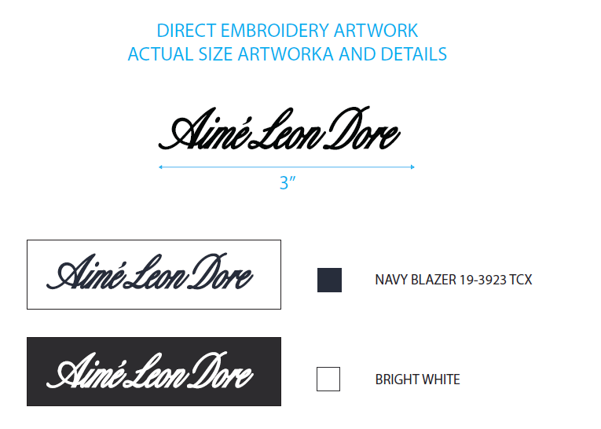
 | JET BLACK | 3'' | THEO NHƯ S/O ĐÃ CHUYỂN OUTSOUCE
 | BRIGHT WHITE | 3'' | THEO NHƯ S/O ĐÃ CHUYỂN OUTSOUCE
 | THÔNG TIN ĐỊNH VỊ HÌNH IN
 |  |  | SIZE: | XS | S | M | L | XL | XXL
 | ĐỊNH VỊ HÌNH THÊU THÂN TRƯỚC DƯỚI VIỀN CỔTỪ CẠNH TRÊN VIỀN CỔ ĐẾNCẠNH TRÊN HÌNH THÊU |  | 3" | 1 1/2 in | 1 5/8 in | 1 3/4 in | 1 7/8 in | 2 in | 2 1/8 in
3 | WASH: | KHÔNG WASH
 | PHẦN F: LƯU Ý
1 | -CÁCH MAY THEO NHƯ ÁO MẪU + TÀI LIỆU
3 | -SỐ LƯỢNG NHÃN SIZE NHƯ SAU :
 | SIZE | XS | S | M | L | XL | 2XL | 3XL | TOTAL
 | SỐ LƯỢNG | 206 | 547 | 1395 | 1507 | 857 | 278 | 0 | 4790
 | VUI LÒNG ĐỌC KĨ PHẦN GÓP Ý CỦA KHÁCH HÀNG TRƯỚC KHI TIẾN HÀNH SẢN XUẤT VÀ PHẢN HỒI NẾU CÓ GÌ CHƯA HIỂU. CÁM ƠN

2. TRIM CARD
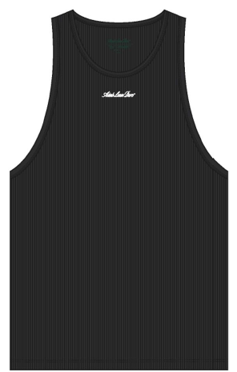
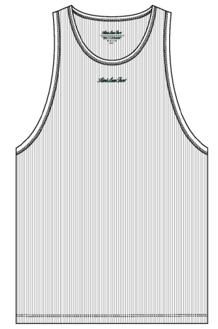
JOB NUMBER: | A15 SS25 G2735 | A15 SS25 S2734
STYLE NUMBER: | SS25CT027 | SS25CT027
STYLE NAME : | Script Logo Tank Top | Script Logo Tank Top
 | JET BLACK | BRIGHT WHITE
VẢI CHÍNH | JET BLACK | BRIGHT WHITE
THÀNH PHẦN | TT - RIB300_RIB 2X2 100% COTTON
VẢI CHÍNH + VIỀN ÁO
CHỈ | JET BLACK | BRIGHT WHITE
CHỈ 40/2 MAY CHÍNH + VẮT SỔ | K1500 | 1500
CHỈ | NATURAL | NATURAL
CHỈ 40/2 MAY NHÃN | BE8064 | BE8064
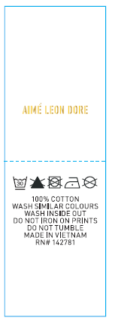
NHÃN THÀNH PHẦN 100% COTTON ALD-COO-688 | WHITE
GẮN NHÃN BÊN TRONG ÁO, TẠI SƯỜN TRÁI NGƯỜI MẶC, TRÊN MÉP LAI 5 INCH, GIỮA 2 LỚP ÁO
NHÃN CHÍNH ALD WOVEN MITRED LABEL (SMALL) CODE: ALD-ML129 | WHITE
GIỮA CỔ SAU, ĐÓNG BỌ 2 CẠNH TRÊN NHÃN | 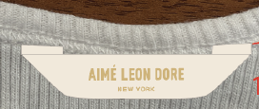
NHÃN SIZE ALD WOVEN SIZE LABEL *VERTICAL* CODE: ALD-ML135 | WHITE
CÁCH 1/4'' BÊN TRÁI NHÃN CHÍNH, ĐÓNG BỌ CẠNH TRÊN
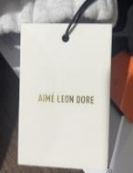
THẺ BÀI ALD ALD-T06P | WHITE
THEO TÀI LIỆU ĐÓNG GÓI | 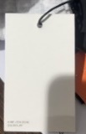 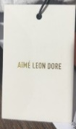
UPC STICKER 2X3" | WHITE
DÁN STICKER Ở MẶT SAU TÚI, Ở GỐC TRÊN BÊN PHẢI | 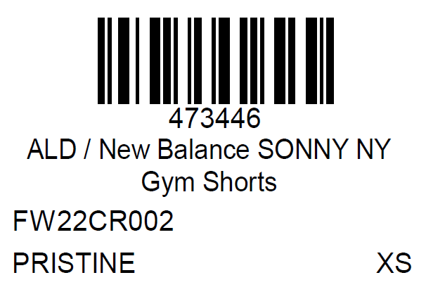
BAO NYLON ALD - 12" X 15" (RECYLCED) CODE: ALD-PB01-R | CLEAR
 | 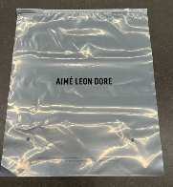 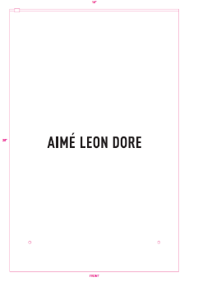
BAO BIG POLYBAG 100X120CMTHÙNG CARTON VÀTẤM LÓT THÙNG | NATURAL
 | 